Resultados
Cuestionario: Temperamentos
Elaborado por el M.Sc. Luis Leonardo Argueta Mogollón (Profe.luis.orejas@gmail.com y larmogo@gmail.com). Imprima sólo la página 1.
Nombre: | Aquí puede escribir su nombre | Competencia Emprendedora Personal CEPs | Total Marcas | Factor | Valor a Graficar
Descargar resultados desde www.ecc.edu.gt de clic en empleados, clic en autoconocerse y seleccione el test que usted desea |  | Temperamento Sanguíneo | 8 | 2.5 | 20.00%
Perfil Gráfica de Temperamentos Personales
 |  | Temperamento Colérico | 21 | 2.5 | 52.50%
 |  | Temperamento Melancólico | 8 | 2.5 | 20.00%
 |  | Temperamento Flemático | 3 | 2.5 | 7.50%
 |  | TOTALES | 40 |  | 100%

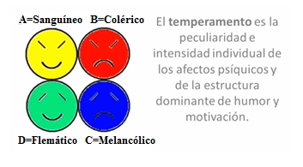

Adaptado por M.Sc. Luis Leonardo Argueta Mogollón para ECC y basado en el libro de Conrado, Hock disponible y tomado el 15/09/2014 de http://programainternacionaldecoachingejecutivo.wikispaces.com/file/view/LOS-TEMPERAMENTOS.pdf

